注意事項
※ | 注意事項
 | ・この注意事項を確認の上、次のシート（16-12（提出用・控用））へ入力してください。
 | ・予め、入力不要な部分にシート保護をしています。編集を行う必要のある場合は保護を解除してください。
 | ・提出する際は提出用・控用を１部印刷の上、なにわ北府税事務所へ提出してください。
 | ・控えが必要な場合は切手付きの返信用封筒を同封の上、提出用・控用を２部提出してください。
 | ・黄色枠で囲われている部分は必須入力となっています。その他申告すべき情報があれば、該当する欄に入力してください。
 | ・合計や納付すべき軽油引取税額は自動で計算されますが、必ず提出の際に誤りがないかご確認ください。

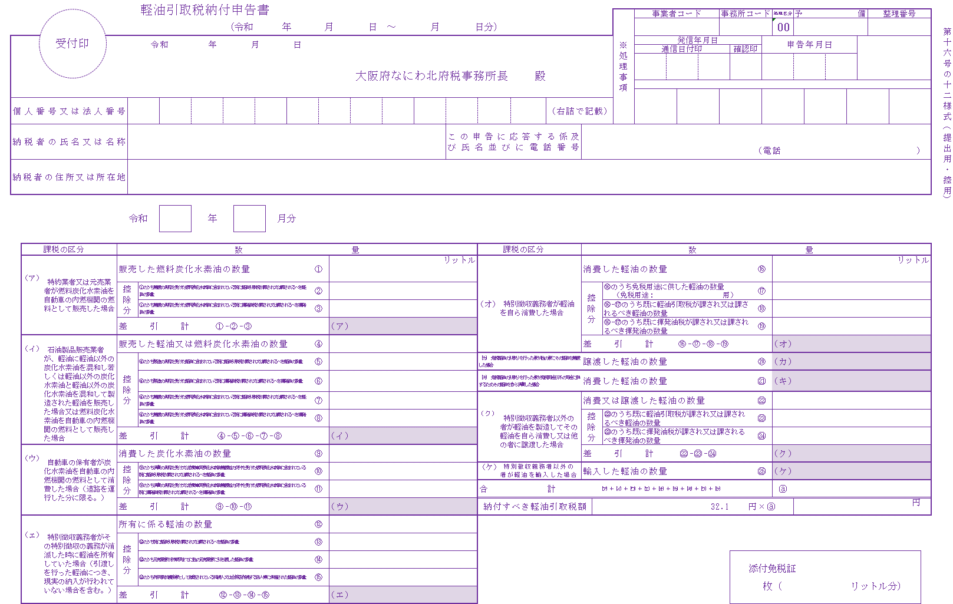

特別徴収義務者の自己消費は⑯になります。

免税軽油使用者の譲渡は⑳（カ）になります。

免税軽油使用者の自己消費は㉑（キ）になります。

特別徴収義務者以外の者が軽油を輸入した場合は㉕（ケ）になります。

16-12（提出用・控用）
受付印
 |  |  |  | 軽油引取税納付申告書
 |  |  |  |  |  |  |  |  |  |  |  |  |  |  |  |  |  |  |  |  |  |  |  |  |  |  |  |  |  | 事業者コード |  |  |  | 事務所コード |  |  |  |  | 処理区分 | 予備 |  |  |  | 整理番号
 |  |  |  |  |  |  |  | （令和 |  |  |  | 年 |  |  | 月 |  |  | 日 ～ | 月 |  | 日分） |  |  |  |  |  |  |  |  |  |  |  |  |  |  |  |  |  | 00
 |  |  |  |  |  |  |  |  |  |  |  |  |  |  |  |  |  |  |  |  |  |  |  |  |  |  |  |  | ※処理事項 |  |  |  |  |  |  |  |  |  |  |  |  |  |  |  |  |  | 第十六号の十二様式（提出用・控用）
 |  |  |  | 令和 |  |  | 年 |  |  | 月 |  |  | 日 |  |  |  |  |  |  |  |  |  |  |  |  |  |  |  |  |  | 発信年月日 |  |  |  |  |  |  | 申告年月日
 |  |  |  |  |  |  |  |  |  |  |  |  |  |  |  |  |  |  |  |  |  |  |  |  |  |  |  |  |  |  | 通信日付印 |  |  |  | 確認印
 |  |  |  |  |  |  |  |  |  |  |  |  |  |  |  |  |  |  |  |  |  |  |  |  |  |  |  |  |  |  |  |  |  |  |  |  |  | 0 |  | 0 |  | 0
 |  |  |  |  | 大阪府なにわ北府税事務所長 |  |  |  |  |  |  |  |  |  |  |  |  |  |  |  |  |  |  | 殿

個人番号又は法人番号 |  |  |  |  |  |  |  |  |  |  |  |  |  |  |  |  |  |  |  |  |  |  |  |  | （右詰で記載）

納税者の氏名又は名称 |  |  |  |  |  |  |  |  |  |  |  |  |  |  |  |  |  |  |  | この申告に応答する係及 び氏名並びに電話番号

 |  |  |  |  |  |  |  |  |  |  |  |  |  |  |  |  |  |  |  |  |  |  |  |  |  |  |  |  |  |  |  |  |  |  |  |  | （電話 |  |  |  |  |  |  |  | ）

納税者の住所又は所在地

 |  |  | 令和 |  |  | 年 |  |  |  |  | 月分

 | 課税の区分 |  |  |  |  |  |  |  | 数 |  |  |  |  |  |  |  | 量 |  |  |  |  | 課税の区分 |  |  |  |  |  |  |  |  |  | 数 |  |  |  |  |  |  |  |  | 量
 |  |  | 販売した燃料炭化水素油の数量 |  |  |  |  |  |  |  |  |  |  | ① |  |  |  |  |  |  | リットル |  |  |  |  |  | 消費した軽油の数量 |  |  |  |  |  |  |  |  |  | ⑯ |  |  |  |  |  |  |  |  | リットル
 |  | 特約業者又は元売業者が燃料炭化水素油を自動車の内燃機関の燃料として販売した場合
 | （ア）
 |  |  | 控除分 | ①のうち譲渡の承認を受けた燃料炭化水素油に含まれている既に軽油引取税が課され又は課されるべき軽油の数量 |  |  |  |  |  |  |  |  |  | ② |  |  |  |  |  |  |  |  | 特別徴収義務者が軽油を自ら消費した場合 |  |  |  | 控除分 | ⑯のうち免税用途に供した軽油の数量 |  |  |  |  |  |  |  |  | ⑰
 |  |  |  |  |  |  |  |  |  |  |  |  |  |  |  |  |  |  |  |  |  | （オ） |  |  |  |  |  |  | （免税用途： |  |  |  |  | 用）
 |  |  |  | ①のうち譲渡の承認を受けた燃料炭化水素油に含まれている既に揮発油税が課され又は課されるべき揮発油の数量 |  |  |  |  |  |  |  |  |  | ③ |  |  |  |  |  |  |  |  |  |  |  |  |  | ⑯-⑰のうち既に軽油引取税が課され又は課されるべき軽油の数量 |  |  |  |  |  |  |  |  | ⑱

 |  |  | 差引計 |  |  | ①-②-③ |  |  |  |  |  |  |  |  |  | （ア） | 0.000 |  |  |  |  |  |  |  |  |  |  | ⑯-⑰のうち既に揮発油税が課され又は課されるべき揮発油の数量 |  |  |  |  |  |  |  |  | ⑲

 |  |  | 販売した軽油又は燃料炭化水素油の数量 |  |  |  |  |  |  |  |  |  |  | ④ |  |  |  |  |  |  |  |  |  |  |  |  | 差引計 |  |  |  | ⑯-⑰-⑱-⑲ |  |  |  |  |  |  |  | （オ） | 0.000
 | （イ） | 石油製品販売業者が、軽油に軽油以外の炭化水素油を混和し若しくは軽油以外の炭化水素油と軽油以外の炭化水素油を混和して製造された軽油を販売した場合又は燃料炭化水素油を自動車の内燃機関の燃料として販売した場合
 |  |  | 控除分 | ④のうち製造の承認を受けた軽油に含まれている既に軽油引取税が課され又は課されるべき軽油の数量 |  |  |  |  |  |  |  |  |  | ⑤ |  |  |  |  |  |  |  | （カ） 免税軽油の引取りを行った者が他の者にその軽油を譲渡した場合 |  |  |  |  | 譲渡した軽油の数量 |  |  |  |  |  |  |  |  |  | ⑳ |  | （カ）

 |  |  |  | ④のうち製造の承認を受けた軽油に含まれている既に揮発油税が課され又は課されるべき揮発油の数量 |  |  |  |  |  |  |  |  |  | ⑥ |  |  |  |  |  |  |  | （キ） 免税軽油の引取りを行った者が免税用途以外の用途に供するためその軽油を自ら消費した場合 |  |  |  |  | 消費した軽油の数量 |  |  |  |  |  |  |  |  |  | ㉑ |  | （キ）

 |  |  |  | ④のうち譲渡の承認を受けた燃料炭化水素油に含まれている既に軽油引取税が課され又は課されるべき軽油の数量 |  |  |  |  |  |  |  |  |  | ⑦ |  |  |  |  |  |  |  |  |  |  |  |  | 消費又は譲渡した軽油の数量 |  |  |  |  |  |  |  |  |  | ㉒
 |  |  |  |  |  |  |  |  |  |  |  |  |  |  |  |  |  |  |  |  |  |  | 特別徴収義務者以外の者が軽油を製造してその軽油を自ら消費し又は他の者に譲渡した場合
 |  |  |  | ④のうち譲渡の承認を受けた燃料炭化水素油に含まれている既に揮発油税が課され又は課されるべき揮発油の数量 |  |  |  |  |  |  |  |  |  | ⑧ |  |  |  |  |  |  |  | （ク） |  |  |  |  | 控除分 | ㉒のうち既に軽油引取税が課され又は課されるべき軽油の数量 |  |  |  |  |  |  |  |  | ㉓

 |  |  | 差引計 |  |  | ④-⑤-⑥-⑦-⑧ |  |  |  |  |  |  |  |  |  | （イ） | 0.000 |  |  |  |  |  |  |  |  |  |  | ㉒のうち既に揮発油税が課され又は課されるべき揮発油の数量 |  |  |  |  |  |  |  |  | ㉔

 |  |  | 消費した炭化水素油の数量 |  |  |  |  |  |  |  |  |  |  | ⑨ |  |  |  |  |  |  |  |  |  |  |  |  | 差引計 |  |  |  | ㉒-㉓-㉔ |  |  |  |  |  |  |  | （ク） | 0.000
 | （ウ） | 自動車の保有者が炭化水素油を自動車の内燃機関の燃料として消費した場合（道路を運行した分に限る。）
 |  |  | 控除分 | ⑨のうち消費の承認を受け又は自動車用炭化水素油譲渡証の交付を受けた燃料炭化水素油に含まれている既に軽油引取税が課され又は課されるべき軽油の数量 |  |  |  |  |  |  |  |  |  | ⑩ |  |  |  |  |  |  |  | （ケ） | 特別徴収義務者以外の者が軽油を輸入した場合 |  |  |  | 輸入した軽油の数量 |  |  |  |  |  |  |  |  |  | ㉕ |  | （ケ）

 |  |  |  | ⑨のうち消費の承認を受け又は自動車用炭化水素油譲渡証の交付を受けた燃料炭化水素油に含まれている既に揮発油税が課され又は課されるべき揮発油の数量 |  |  |  |  |  |  |  |  |  | ⑪ |  |  |  |  |  |  |  | 合計 |  |  |  | （ア）＋（イ）＋（ウ）＋（エ）＋（オ）＋（カ）＋（キ）＋（ク）＋（ケ） |  |  |  |  |  |  |  |  |  |  |  |  | ⓐ | 0.000

 |  |  | 差引計 |  |  | ⑨-⑩-⑪ |  |  |  |  |  |  |  |  |  | （ウ） | 0.000 |  |  |  |  | 納付すべき軽油引取税額 |  |  |  |  |  |  |  |  |  |  | 32.1 |  |  | 円×ⓐ |  |  |  | 0 |  |  |  |  | 円

 |  |  | 所有に係る軽油の数量 |  |  |  |  |  |  |  |  |  |  | ⑫
 | （エ） | 特別徴収義務者がその特別徴収の義務が消滅した時に軽油を所有していた場合（引渡しを行った軽油につき、現実の納入が行われていない場合を含む。）
 |  |  | 控除分 | ⑫のうち既に軽油引取税が課され又は課されるべき軽油の数量 |  |  |  |  |  |  |  |  |  | ⑬

 |  |  |  | ⑫のうち元売業者が納期限までに他の元売業者に引き渡した軽油の数量 |  |  |  |  |  |  |  |  |  | ⑭
 |  |  |  |  |  |  |  |  |  |  |  |  |  |  |  |  |  |  |  |  |  |  |  |  |  |  |  |  |  |  |  |  |  |  |  | 添付免税証
 |  |  |  | ⑫のうち特別徴収義務者として指定されている相続人又は合併後存続する法人等に承継された軽油の数量 |  |  |  |  |  |  |  |  |  | ⑮
 |  |  |  |  |  |  |  |  |  |  |  |  |  |  |  |  |  |  |  |  |  |  |  |  |  |  |  |  |  |  |  |  |  |  |  |  |  | 枚（ |  |  |  |  | リットル分）
 |  |  | 差引計 |  |  | ⑫-⑬-⑭-⑮ |  |  |  |  |  |  |  |  |  | （エ） | 0.000

